ЛР 2 Задание 1
12 | 6 | 8 | 6 | 10 | 11 | 7 | 10 | 12 | 8 | 7 | 7 | 6 | 7 | 8 | 6 | 11 | 9 | 11
9 | 10 | 11 | 9 | 10 | 7 | 8 | 8 | 8 | 11 | 9 | 8 | 7 | 5 | 9 | 7 | 7 | 14 | 11
9 | 8 | 7 | 4 | 7 | 5 | 5 | 10 | 7 | 7 | 5 | 8 | 10 | 10 | 15 | 10 | 10 | 13 | 12
11 | 15 | 6

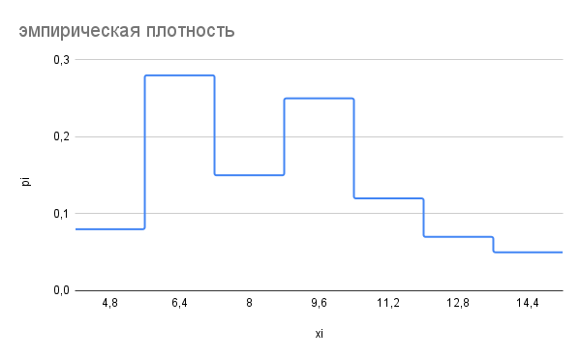
i | 1 | 2 | 3 | 4 | 5 | 6 | 7 |  | n = | 60
[ai-1;ai) | [4; 5.6) | [5.6; 7.2) | [7.2; 8.8) | [8.8; 10.4) | [10.4; 12.0) | [12.0; 13.6) | [13.6; 15.2)
mi | 5 | 17 | 9 | 15 | 7 | 4 | 3
wi | 0.08 | 0.28 | 0.15 | 0.25 | 0.12 | 0.07 | 0.05
pi | 0.08 | 0.36 | 0.51 | 0.76 | 0.88 | 0.95 | 1.00
xi | 4.8 | 6.4 | 8 | 9.6 | 11.2 | 12.8 | 14.4
xi*wi | 0.384 | 1.792 | 1.2 | 2.4 | 1.344 | 0.896 | 0.72
(xi-M)^2*mi | 77.46048 | 92.767232 | 4.875264 | 11.19744 | 42.499072 | 66.064384 | 96.242688
(xi-M)^3*mi | -304.884 | -216.704 | -3.588 | 9.675 | 104.718 | 268.486 | 545.119
(xi-M)^4*mi | 1200.025 | 506.221 | 2.641 | 8.359 | 258.024 | 1091.126 | 3087.552

Среднее значение признака: | 8.736
Дисперсия: | 6.518
Среднее квадратическое отклонение S | 2.553
Коэффициент вариации | 29.23%
Коэффициент асимметрии | 0.4034
Эксцесс | -0.586

n | 60

k | 6.732082387 | ~ | 7

xmax | 4
xmin | 15

Δ | 1.571428571 | ~ | 1.6

i | 1.7

ЛР 3 Задание 1
16 | 12 | 15 | 15 | 23 | 9 |  |  |  |  | n | 26
15 | 13 | 14 | 14 | 21 | 15
14 | 17 | 27 | 15 | 16 | 12 |  |  |  |  | k | 2.762349088 | ~ | 2022-08-02
16 | 19 | 14 | 16 | 17 | 13
14 | 14 |  |  |  |  |  |  |  |  | xmax | 27
 |  |  |  |  |  |  |  |  |  | xmin | 9
i | [ai - 1; ai) | mi | wi | pi | xi | xi*wi | (xi - М)^2 | (xi - М)^3 | (xi - М)^4
1 | [9; 11,8) | 1 | 0.04 | 0.04 | 10.4 | 0.4 | 28.99408284 | -156.1219845 | 840.6568397 | [ | 9 | ; | 11.8 | )
2 | [11,8; 14,6) | 10 | 0.38 | 0.42 | 13.2 | 5.076923077 | 6.680236686 | -17.26584251 | 44.62556219 | [ | 11.8 | ; | 14.6 | )
3 | [14,6; 17,4) | 11 | 0.42 | 0.85 | 16 | 6.769230769 | 0.04639053254 | 0.00999180701 | 0.00215208151 | [ | 14.6 | ; | 17.4 | )
4 | [17,4; 20,2) | 1 | 0.04 | 0.88 | 18.8 | 0.7230769231 | 9.092544379 | 27.41751843 | 82.67436328 | [ | 17.4 | ; | 20.2 | )
5 | [20,2; 23) | 1 | 0.04 | 0.92 | 21.6 | 0.8307692308 | 33.81869822 | 196.6687374 | 1143.70435 | [ | 20.2 | ; | 23 | )
6 | [23; 25,8) | 1 | 0.04 | 0.96 | 24.4 | 0.9384615385 | 74.22485207 | 639.4756486 | 5509.328665 | [ | 23 | ; | 25.8 | )
7 | [25,8; 28,6) | 1 | 0.04 | 1.00 | 27.2 | 1.046153846 | 130.3110059 | 1487.550252 | 16980.95826 | [ | 25.8 | ; | 28.6 | )

Полигон
Среднее арифметическое |  |  | 15.78461538
Дисперсия |  |  | 10.89106964
Cреднее квадратическое отклонение |  |  | 3.300162063
Коэффицент вариации |  |  | 20.90745946
Коэффицент ассиметрии |  |  | 2.330374638
Эксцесс распределения |  |  | 4.977285161

Среднее арифметическое взвешенное |  |  | 15.78461538
xi*mi
10.4
132
176
18.8
21.6
24.4
27.2

ЛР 3 Задание 3
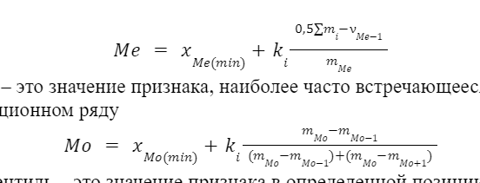
Интервалы |  | Число регионов |  |  |  | 1 |  |  |  |  |  |  | n | 60
До 60 |  | 10 |  |  |  | 2
60-70 |  | 29 |  |  |  | 3 | построен | кто | ряд | аче?
70-80 |  | 2 |  |  |  | 4
80-90 |  | 13 |  |  |  | 5
90-100 |  | - |  |  |  | 6
Свыше 100 |  | 6 |  |  |  | 7
 |  |  |  | как это считать тут........ |  | 8
 |  |  |  |  |  | 9 |  | писец это кто тут наследил
 |  |  |  |  |  | 10
 |  |  |  |  |  | 11
 |  |  |  |  |  | 12
 |  |  |  |  |  | 13
 |  |  |  |  |  | 14

1 |  | 2 |  | 3 | 4 | 5 | 6 | 7 | 8 | 9 | 10 | 11 | 12 | 13 | 14 | 15 | 16 | 17 | 18 | 19 | 20 | 21 | 22 | 23 | 24 | 25 | 26
9 |  | 12 |  | 12 | 13 | 13 | 14 | 14 | 14 | 14 | 14 | 14 | 15 | 15 | 15 | 15 | 15 | 16 | 16 | 16 | 16 | 17 | 17 | 19 | 21 | 23 | 27

9
25 |  | 6.75
50 |  | 13.5
90 |  | 24.3

i |  |  | mxi | mi | wi | pi | xi
1 | 50 | 60 | 10 | 10 | 0.17 | 0.17 | 55
2 | 60 | 70 | 39 | 29 | 0.48 | 0.65 | 65
3 | 70 | 80 | 41 | 2 | 0.03 | 0.68 | 75
4 | 80 | 90 | 54 | 13 | 0.22 | 0.90 | 85
5 | 90 | 100 | 54 | 0 | 0.00 | 0.90 | 95
6 | 100 | 110 | 60 | 6 | 0.10 | 1.00 | 105

